Proceso
Proceso

Identificador | Recuperacion de contraseña
Breve descripción | Se debe generar una opcion para acceder al perfil en caso de olvidar la contraseña
Objetivo que se logra con la ejecución del proceso | El usuario recupera su contraseña
Ejecutores del proceso | Usuario
Disparador para el proceso (describe que evento o momento inicia el proceso) | Cuando el usuario presiona el boton recuperar contraseña
Pasos del proceso (se puede agregar un diagrama de flujo) | 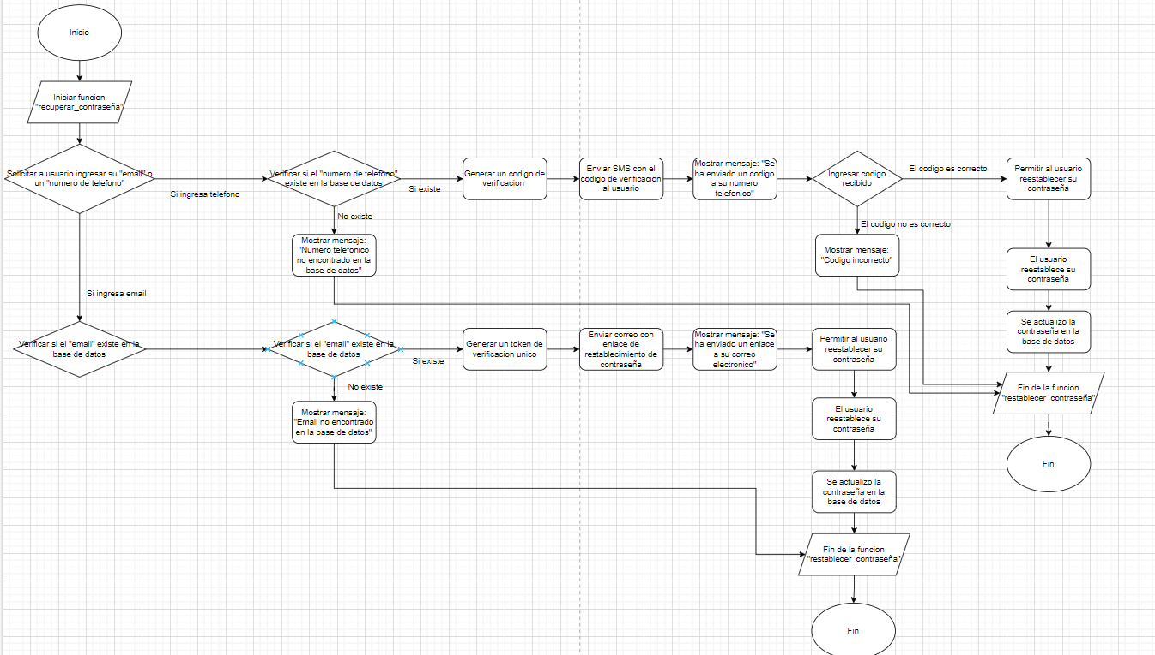

Punto de salida (describe como el proceso puede ser terminado después de ser completado con éxito) | Los datos solicitados han sido verificados correctamente y coinciden con los datos del perfil
Puntos de interrupción (describe los eventos cuando el proceso puede ser terminado en el transcurso de su ejecución) | -Que los datos otorgados no correspondan con los datos del perfil -Cuando el usuario cierra la pagina web antes de completar la autenticacion de datos -Cuando el usuario tenga una mala conexion a internet

